БД ЗРПП
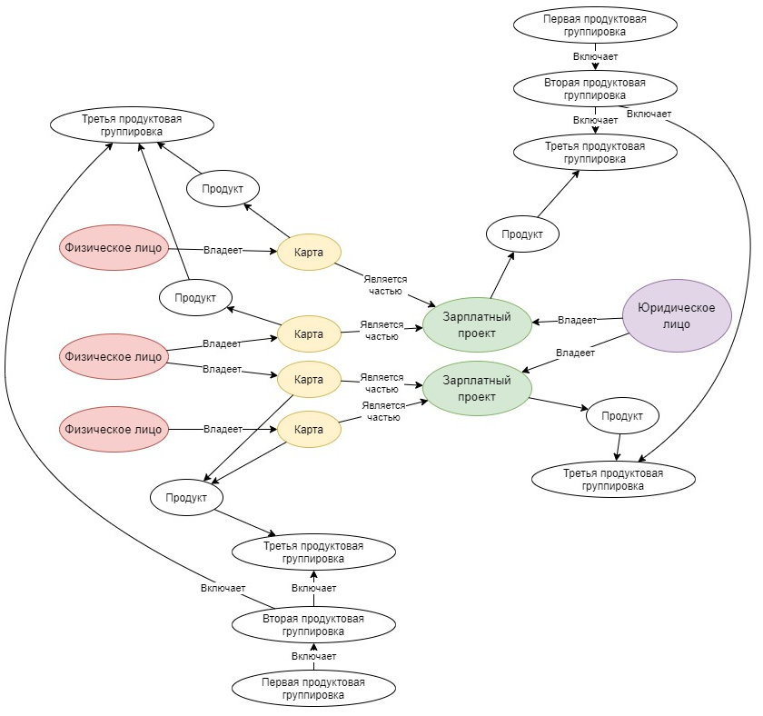
БД Зарплатных проектов (графовая аналитическая) предназначенная для анализа портфеля зарплатных карт и ЗП проектов.

Существующие в БД метки узлов
Метка | Название | Описание | Свойства | Тип данных
INDIVIDUAL | Физическое лицо | Название узла заполняется ИД клиента | CLIENT_FIO | string
CARD | Карта | Название узла заполняется номером карты. У карт есть 2 свойства: Среднемесячный оборот TURN_MONTH_AMT, объем зарплатных поступлений SALARY_MONTH_INCOME | SALARY_MONTH_INCOME | float(18,2)
 |  |  | TURN_MONTH_AMT | float(18,2)
SALARY_PROJECT | Зарплатный проект | Название узла заполняется номером договора Юризического лица и банка о ЗРПП
LEGAL ENTITY | Юридическое лицо | Название узла заполняется ИД клиента | CLIENT_NAME | string
PRODUCT | Продукт
PRODUCT_1_GROUP | Продуктовая группа 1 порядка
PRODUCT_2_GROUP | Продуктовая группа 2 порядка
PRODUCT_3_GROUP | Продуктовая группа 3 порядка

Существующие в БД взаимосвязи между узлами
Взаимосвязь | Название | Подробное описание взаимосвязи | Возможный начальный узел | Возможный конечный узел
OWNS | Владеет |  | INDIVIDUAL | CARD
 |  |  | LEGAL ENTITY | SALARY_PROJECT
PART_OF | Является частью |  | CARD | SALARY_PROJECT
IS_PRODUCT | Является продуктом |  | CARD | PRODUCT
 |  |  | CARD | PRODUCT_1_GROUP
 |  |  | CARD | PRODUCT_2_GROUP
 |  |  | CARD | PRODUCT_3_GROUP
 |  |  | SALARY_PROJECT | PRODUCT
 |  |  | SALARY_PROJECT | PRODUCT_1_GROUP
 |  |  | SALARY_PROJECT | PRODUCT_2_GROUP
 |  |  | SALARY_PROJECT | PRODUCT_3_GROUP
INCLUDE | Включает в себя |  | PRODUCT_1_GROUP | PRODUCT_2_GROUP
 |  |  | PRODUCT_2_GROUP | PRODUCT_3_GROUP
 |  |  | PRODUCT_3_GROUP | PRODUCT

